Sprint Backlog Burndownchart
Burn Down Chart
US-ID | US/TASK | ASIGNADO | ESTADO | Horas | Semana
 |  |  |  |  | 1 | 2 | 3 | 4 | 5 | 6 | 7 | 8 | 9 | 10 | 11 | 12
Sprint 1 | Registro de Pedido | . | . | 21 | 10.25 | 4.25 | 4.25 | 0.25 | 0.25 | 0.25 | 0.25 | 0.25 | 0.25 | 0.25 | 0.25 | 0.25
 | Reunir los requerimientos | Alfredo | Finalizado | 4 | 4
 | Definir funcionalidades escenciales del sistema de gestion de ventas | Miguel | Finalizado | 6 | 4 | 2
 | Establecer la arquitectura de la base de datos, API y servicios backend | Mateo | Finalizado | 8 | 2 | 2 | 4
 | Crear un plan detallado para los siguientes sprint | Alfredo | Finalizado | 3 | 0.25 | 0.25 | 0.25 | 0.25 | 0.25 | 0.25 | 0.25 | 0.25 | 0.25 | 0.25 | 0.25 | 0.25
Sprint 2 | Creacion de base de datos | . | . | 21 | 0 | 0 | 0 | 11 | 4 | 3 | 0 | 3 | 0 | 0 | 0 | 0
 | Construccion de la base de datos segun los requerimientos | Alfredo | Finalizado | 7 |  |  |  | 3 | 2 | 2
 | Diseño de la estructura del backend | Miguel | Finalizado | 4 |  |  |  | 4
 | Diseño de las interfaces de usuario | Mateo | Finalizado | 7 |  |  | 2 | 2 | 2 | 1
 | Definicion de los casos de prueba | Miguel | Finalizado | 3 |  |  |  |  |  |  |  | 3
Sprint 3 | Desarrollo e implementación | . | . | 18 | 0 | 0 | 0 | 0 | 0 | 0 | 0 | 7 | 7 | 4 | 0 | 0
 | Desarrollo e implementacion del backend | Miguel | Finalizado | 7 |  |  |  |  |  |  |  |  | 3 | 4
 | Desarrollo e implementacion de las interfaces de usuario | Mateo | Finalizado | 7 |  |  |  |  |  |  |  |  | 5 | 2
 | Definicion y ejecucion de los casos de prueba | Alfredo | Finalizado | 4 |  |  |  |  |  |  |  |  |  |  | 4
Sprint 4 | Ejecución de pruebas. | . | . | 19 | 0 | 0 | 0 | 0 | 0 | 0 | 0 | 0 | 0 | 0 | 0 | 19
 | Definicion y ejecucion de las pruebas finales | Mateo | Finalizado | 6 |  |  |  |  |  |  |  |  |  |  |  | 6
 | Ejecucion de pruebas de conexión y comunicación | Miguel | Finalizado | 5 |  |  |  |  |  |  |  |  |  |  |  | 5
 | Depuración y solución de errores encontrados | Miguel | Finalizado | 5 |  |  |  |  |  |  |  |  |  |  |  | 5
 | Despliegue final | Mateo | Finalizado | 3 |  |  |  |  |  |  |  |  |  |  |  | 3
 |  |  |  | 79 | 20.5 | 8.5 | 10.5 | 20.5 | 8.5 | 6.5 | 0.5 | 13.5 | 15.5 | 10.5 | 4.5 | 19.5
 |  |  |  |  | 5.5 | -3 | -13.5 | -34 | -42.5 | -49 | -49.5 | -63 | -78.5 | -89 | -93.5 | -113

Diagrama de actividades
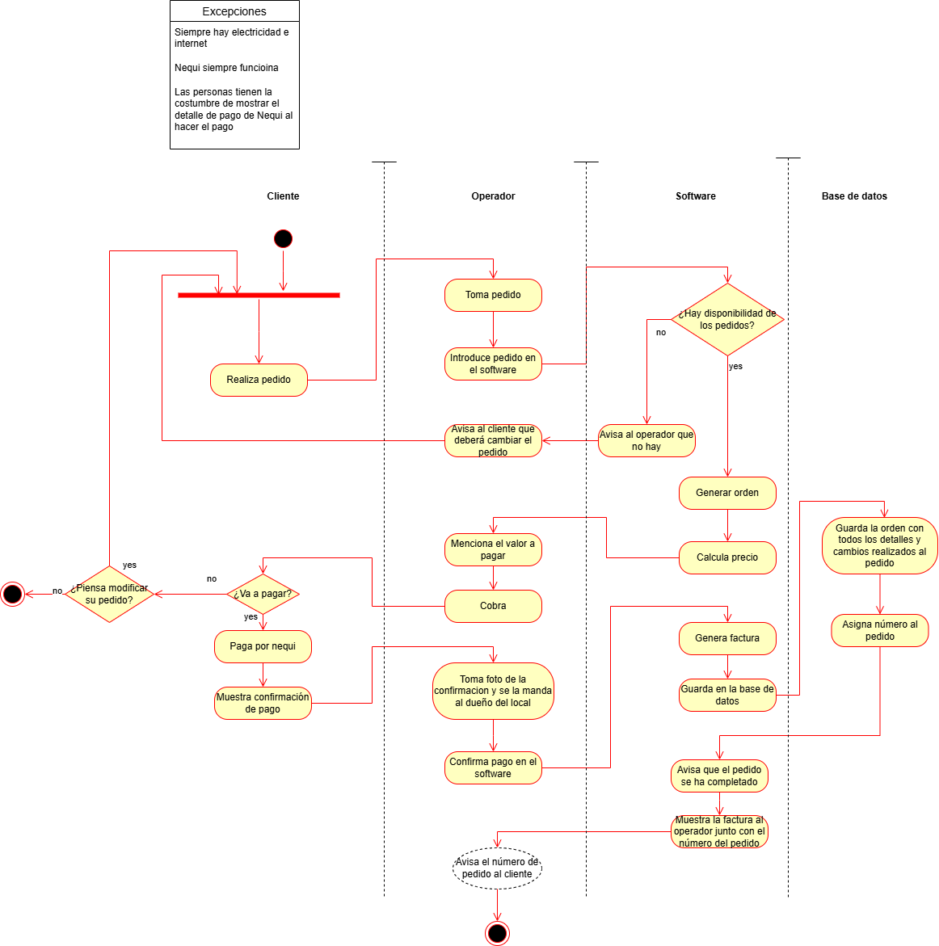

Diagrama de actividades V2 (18-
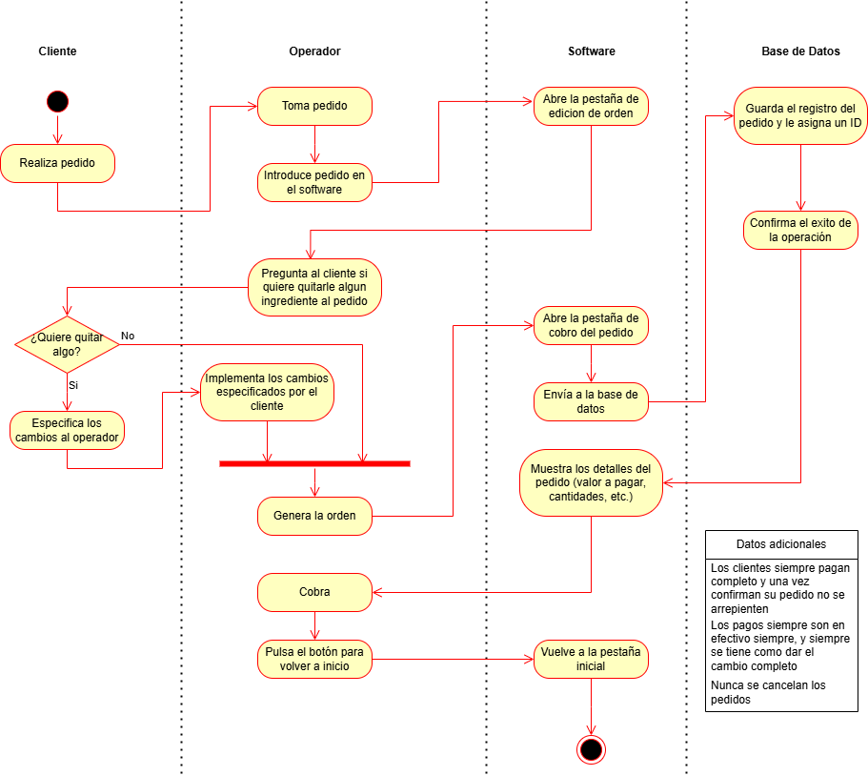

Mockup
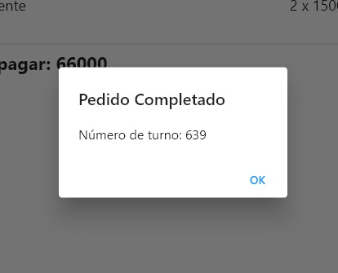
Lo primero que vera el operador es esta pagina, |  | Lo siguiente a ello es la pagina de modificacion de ingredientes |  | Lo siguiente es la página de los detalles de la orden |  | En caso de pulsar "Completar Pedido" se hara la confirmacion de la orden
En ella se tiene 2 botones principales, referentes al tipo de comida |  | Simplemente, tomando en cuenta lo que ha pedido el cliente, |  | En esta se muestra el cuanto se debe pagar, |  | se enviara el pedido a la cocina y se le asignara un número de turno al cliente
Al pulsar cada uno aumentan los contadores de abajo |  | se quitan los ingredientes que no se quieren pulsando en la casilla correspondiente |  | y se le da la opcion al cliente de pagar su comida, o cancelar su pedido
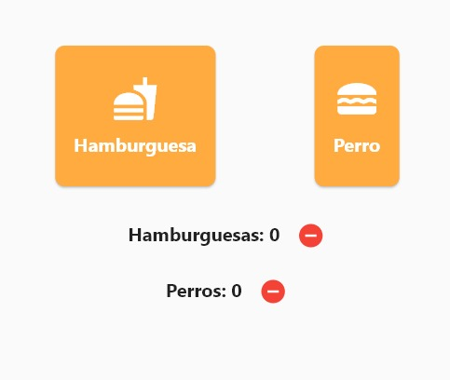
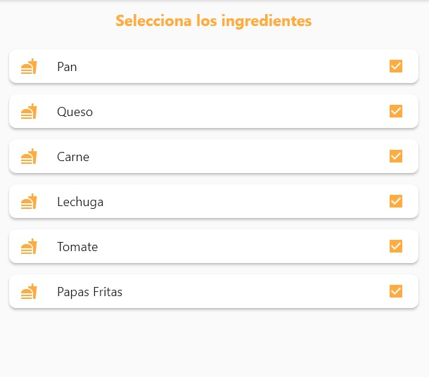
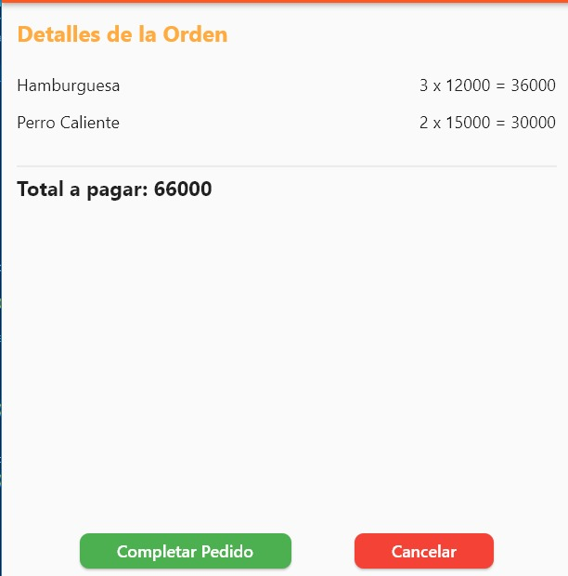
,en caso de querer restar tambien estan los botones para ellos (--) |  | Si se dejan todas marcadas (lo cual es su estado base) se servira la comida con su receta original |  | De esta se va a 2 opciones tomando en cuenta cual botón pulsa

 |  |  |  |  | ------------------>

 | -------------------> |  | ------------------>

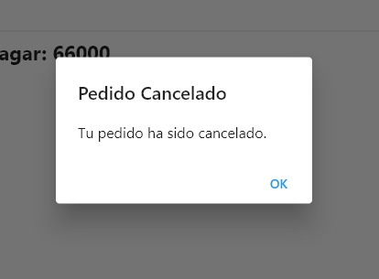
 |  |  |  |  |  | En caso de cancelar el pedido, la operacion sera cancelada
 |  |  |  |  |  | y se volvera a la pestaña de inicio

 |  |  |  |  | ------------------>

Mockup V2 (22-10-2024)
Lo primero que vera el operador es esta pagina, |  | Lo siguiente a ello es la pagina de modificacion de ingredientes |  | Lo siguiente es la página de los detalles de la orden
En ella se tiene 2 botones principales, referentes al tipo de comida |  | Simplemente, tomando en cuenta lo que ha pedido el cliente, |  | En esta se muestra el cuanto se debe pagar
Al pulsar cada uno aumentan los contadores de abajo |  | se quitan los ingredientes que no se quieren pulsando en la casilla correspondiente
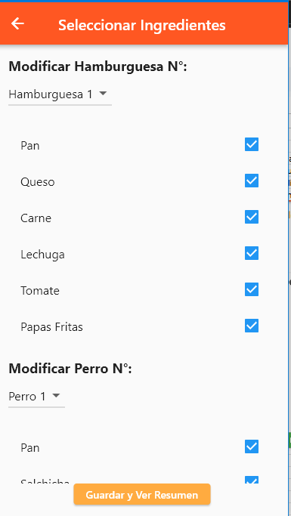
,en caso de querer restar tambien estan los botones para ellos (--) |  | Si se dejan todas marcadas (lo cual es su estado base) se servira la comida con su receta original
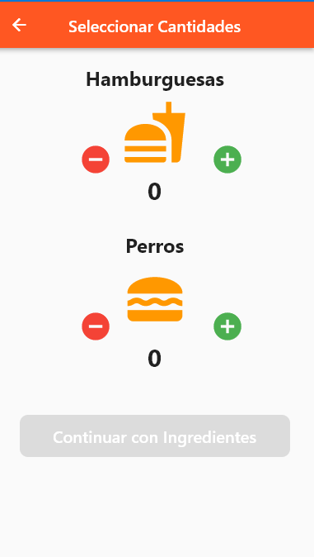
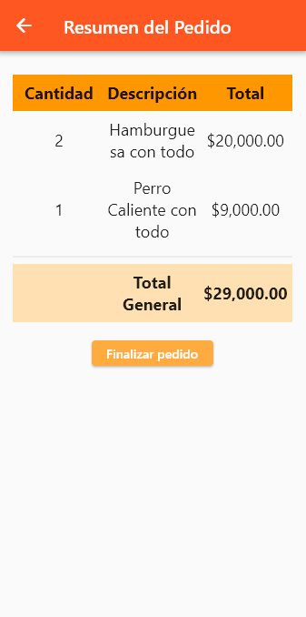

 | -------------------> |  | ------------------>

Base de Datos
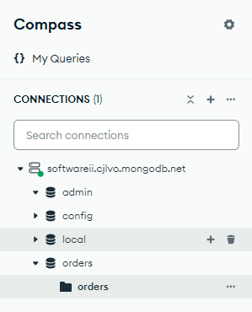
Estructura de Orden en MongoDB | Document Order:
La orden incluye detalles como el ID del pedido, la hora, los productos solicitados, modificaciones realizadas, y otros campos relacionados. Esto es un ejemplo de el documento json que debe entrar a la base de datos en cada orden. | 1.orderId: String | La idea es que las nuevas ordenes se vayan agregando a la colleccion orders de la base de datos orders, y de ahi poder luego consultarlo, si es necesario
Estructura del Documento de Orden | 2.orderNumber: Integer
 | 3.orderTime: Date
{ | 4.itemsOrdered: [Array de ItemOrdered]
orderId: "12345", | 5.changesMade: Boolean
orderNumber: 789, | 6.modifications: [Array de Modification]
orderTime: "2024-10-02T14:35:00", | Subdocumento ItemOrdered (Embebido en Order):
itemsOrdered: [ | 1.itemId: String
{ | 2.productName: String
itemId: "1", | 3.quantity: Integer
productName: "Perro Caliente", | 4.price: Double
quantity: 1, | 5.customizations: {Mapa de personalizaciones}
price: 7000, | Subdocumento Modification (Embebido en Order):
customizations: { | 1.productid: String
pan: true, | 2.fieldChanged: String
queso: true, | 3.previousValue: String
cebolla: true, | 4.newValue: String
salchicha: true,
mayonesa: true,
ketchup: true,
papasfritas: true,
}
},
{
itemId: "2",
productName: "Hamburguesa",
quantity: 2,
price: 12000
customizations: {
pan: true,
queso: true,
carne: true,
lechuga: true,
cebolla: false,
tomate: true,
papasfritas: true,
}
}
],
changesMade: true,
modifications: [
{
productID: "2",
fieldChanged: "cebolla",
previousValue: true,
newValue: false
}
{
productID: "1",
fieldChanged: "papasfritas",
previousValue: false,
newValue: true
}
]
}

Base de Datos V2 (15-11-2024)
Estructura de Orden en MongoDB | Document Order:
La orden incluye detalles como el ID del pedido, la hora, los productos solicitados y otros campos relacionados. Esto es un ejemplo de el documento json que debe entrar a la base de datos en cada orden. Cabe resaltar que el orderID es asignado automaticamente por la base de datos, y el _id es asignado automaticamente por mongo | 1._id: String | La idea es que las nuevas ordenes se vayan agregando a la colleccion ordenes de la base de datos tienda, y de ahi poder luego consultarlo, si es necesario
Estructura del Documento de Orden | 2.orderId: String
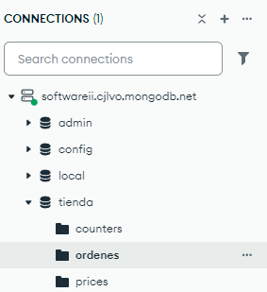
 | 3.orderNumber: Integer
{ | 4.orderTime: Date
_id: { | 5.itemsOrdered: [Array de ItemOrdered]
$oid: "673d47f381775dee8b532725" | 6.totalPrice: Integer
},
orderId: "1", | Subdocumento ItemOrdered (Embebido en Order):
orderNumber: 1, | 1.itemId: String
orderTime: { | 2.productName: String
$date: "2024-11-19T21:22:00.000Z" | 3.quantity: Integer
}, | 4.price: Double
itemsOrdered: [ | 5.customizations: {Mapa de personalizaciones}
{
productName: "Hamburguesa",
quantity: 2,
customizations: {
Pan: true,
Queso: true,
Carne: true,
Lechuga: true,
Tomate: true,
Papas Fritas: true
},
_id: {
$oid: "673d47f381775dee8b532726"
}
},
{
productName: "Perro Caliente",
quantity: 3,
customizations: {
Pan: true,
Salchicha: true,
Mostaza: true,
Ketchup: true,
Cebolla: true
},
_id: {
$oid: "673d47f381775dee8b532727"
}
}
],
totalPrice: 47000,
__v: 0
}

